Hoja1
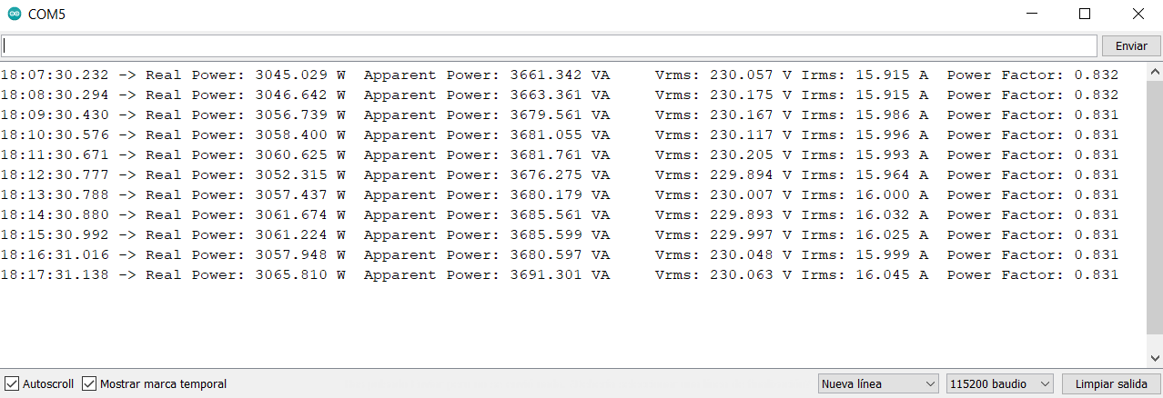
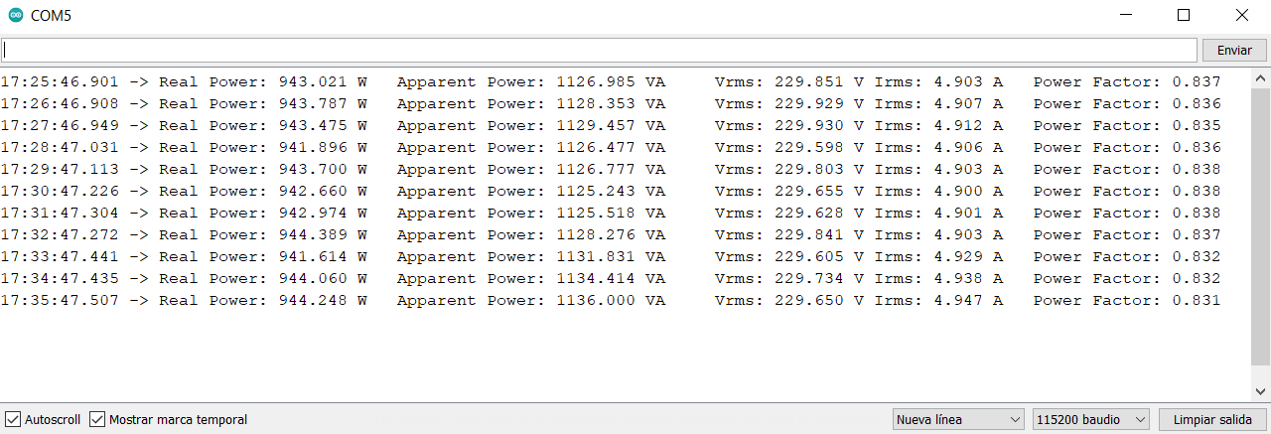
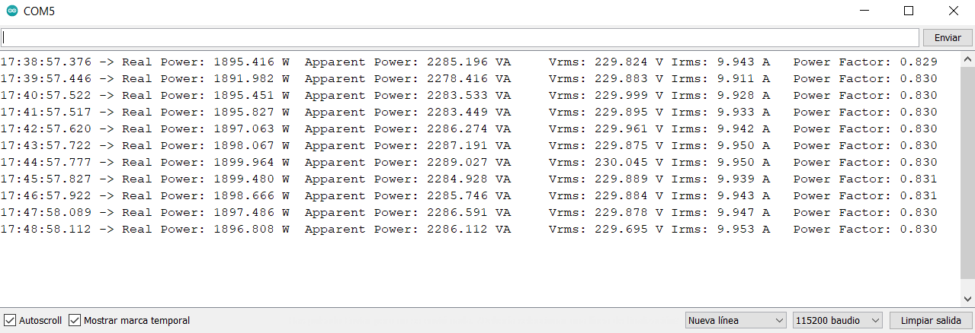
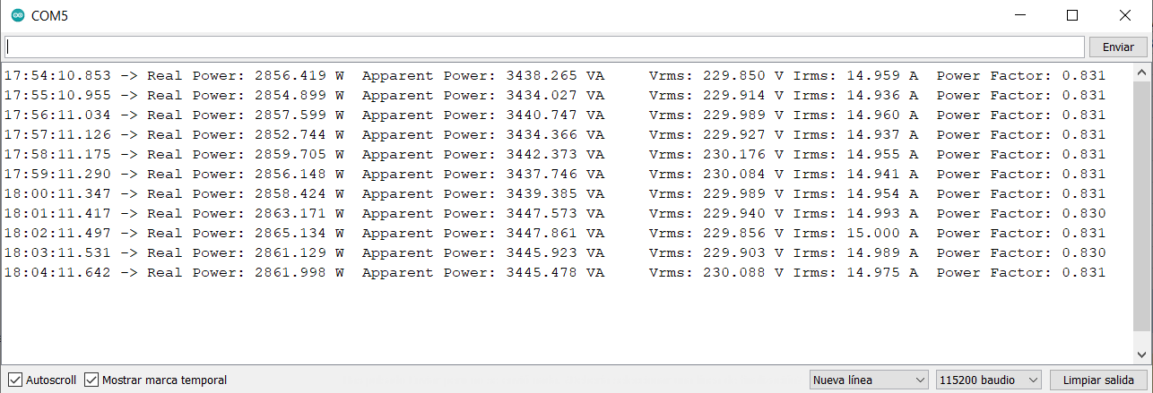
Caso 1 |  | P1' | P1-P1' | S1' | S1-S1' | PF1' | PF1-PF1' | Irms1' | Irms1-Irms1' | Vrms' | Vrms-Vrms' | Caso 2 |  | P2' | P2-P2' | S2' | S2-S2' | PF2' | PF2-PF2' | Irms2' | Irms2-Irms2' | Caso 3 |  | P3 | P3-P3' | S3 | S3-S3' | PF3 | PF3-PF3' | Irms3' | Irms-Irms3' | Caso 4 |  | P4' | P4-P4' | S4' | S4-S4' | PF4' | PF4-PF4' | Irms4' | Irms4-Irms4'
Potencia contratada 1 | 990.9743 | 943.021 | 47.953 | 1126.985 | 18.715 | 0.837 | 0.028 | 4.903 | 0.091 | 229.851 | -0.424 | Potencia contratada 2 | 1981.9 | 1895.416 | 86.484 | 2285.196 | 6.204 | 0.829 | 0.0359 | 9.943 | 0.0446 | Potencia contratada 3 | 2972.9 | 2856.419 | 116.481 | 3438.265 | -1.165 | 0.831 | 0.0339 | 14.959 | 0.0223 | Potencia contratada 4 | 3171.1 | 3045.029 | 126.071 | 3661.342 | 4.958 | 0.832 | 0.0329 | 15.915 | 0.0651
Potencia aparente 1 | 1145.7 | 943.787 | 47.187 | 1128.353 | 17.347 | 0.836 | 0.029 | 4.907 | 0.087 | 229.929 | -0.502 | Potencia aparente 2 | 2291.4 | 1891.982 | 89.918 | 2278.416 | 12.984 | 0.83 | 0.0349 | 9.911 | 0.0766 | Potencia aparente 3 | 3437.1 | 2854.899 | 118.001 | 3434.027 | 3.073 | 0.831 | 0.0339 | 14.936 | 0.0453 | Potencia aparente 4 | 3666.3 | 3046.642 | 124.458 | 3663.361 | 2.939 | 0.832 | 0.0329 | 15.915 | 0.0651
Factor de potencia 1 | 0.8649 | 943.475 | 47.499 | 1129.457 | 16.243 | 0.835 | 0.030 | 4.912 | 0.082 | 229.93 | -0.503 | Factor de potencia 2 | 0.8649 | 1895.451 | 86.449 | 2283.533 | 7.867 | 0.83 | 0.0349 | 9.928 | 0.0596 | Factor de potencia 3 | 0.8649 | 2857.599 | 115.301 | 3440.747 | -3.647 | 0.831 | 0.0339 | 14.96 | 0.0213 | Factor de potencia 4 | 0.8649 | 3056.739 | 114.361 | 3679.561 | -13.261 | 0.831 | 0.0339 | 15.986 | -0.0059
vCalibración | 204.0 | 941.896 | 49.078 | 1126.477 | 19.223 | 0.836 | 0.029 | 4.906 | 0.088 | 229.598 | -0.171 | vCalibración | 204 | 1895.827 | 86.073 | 2283.449 | 7.951 | 0.83 | 0.0349 | 9.933 | 0.0546 | vCalibración | 204 | 2852.744 | 120.156 | 3434.366 | 2.734 | 0.831 | 0.0339 | 14.937 | 0.0443 | vCalibración | 204 | 3058.4 | 112.7 | 3681.055 | -14.755 | 0.831 | 0.0339 | 15.996 | -0.0159
iCalibración | 4.7 | 943.7 | 47.274 | 1126.777 | 18.923 | 0.838 | 0.027 | 4.903 | 0.091 | 229.803 | -0.376 | iCalibración | 9.4 | 1897.063 | 84.837 | 2286.274 | 5.126 | 0.83 | 0.0349 | 9.942 | 0.0456 | iCalibración | 14.1 | 2859.705 | 113.195 | 3442.373 | -5.273 | 0.831 | 0.0339 | 14.955 | 0.0263 | iCalibración | 15.1 | 3060.625 | 110.475 | 3681.761 | -15.461 | 0.831 | 0.0339 | 15.993 | -0.0129
Irms1 | 4.9938 | 942.66 | 48.314 | 1125.243 | 20.457 | 0.838 | 0.027 | 4.900 | 0.094 | 229.655 | -0.228 | Irms2 | 9.9876 | 1898.067 | 83.833 | 2287.191 | 4.209 | 0.83 | 0.0349 | 9.95 | 0.0376 | Irms3 | 14.9813 | 2856.148 | 116.752 | 3437.746 | -0.646 | 0.831 | 0.0339 | 14.941 | 0.0403 | Irms4 | 15.9801 | 3052.315 | 118.785 | 3676.275 | -9.975 | 0.831 | 0.0339 | 15.993 | -0.0129
Vrms | 229.4271 | 942.974 | 48.000 | 1125.518 | 20.182 | 0.838 | 0.027 | 4.901 | 0.093 | 229.628 | -0.201 |  |  | 1899.964 | 81.936 | 2289.027 | 2.373 | 0.83 | 0.0349 | 9.95 | 0.0376 |  |  | 2858.424 | 114.476 | 3439.385 | -2.285 | 0.831 | 0.0339 | 14.954 | 0.0273 |  |  | 3057.437 | 113.663 | 3680.179 | -13.879 | 0.831 | 0.0339 | 15.964 | 0.0161
 |  | 944.389 | 46.585 | 1128.276 | 17.424 | 0.837 | 0.028 | 4.903 | 0.091 | 229.841 | -0.414 |  |  | 1899.48 | 82.42 | 2284.928 | 6.472 | 0.831 | 0.0339 | 9.939 | 0.0486 |  |  | 2863.171 | 109.729 | 3447.573 | -10.473 | 0.83 | 0.0349 | 14.993 | -0.0117 |  |  | 3061.674 | 109.426 | 3685.561 | -19.261 | 0.831 | 0.0339 | 16 | -0.0199
 |  | 941.614 | 49.360 | 1131.831 | 13.869 | 0.832 | 0.033 | 4.929 | 0.065 | 229.605 | -0.178 |  |  | 1898.666 | 83.234 | 2285.746 | 5.654 | 0.831 | 0.0339 | 9.943 | 0.0446 |  |  | 2865.134 | 107.766 | 3447.861 | -10.761 | 0.831 | 0.0339 | 15 | -0.0187 |  |  | 3061.224 | 109.876 | 3685.599 | -19.299 | 0.831 | 0.0339 | 16.025 | -0.0449
 |  | 944.06 | 46.914 | 1134.414 | 11.286 | 0.832 | 0.033 | 4.938 | 0.056 | 229.734 | -0.307 |  |  | 1897.486 | 84.414 | 2286.591 | 4.809 | 0.83 | 0.0349 | 9.947 | 0.0406 |  |  | 2861.129 | 111.771 | 3445.923 | -8.823 | 0.83 | 0.0349 | 14.989 | -0.0077 |  |  | 3057.948 | 113.152 | 3680.597 | -14.297 | 0.831 | 0.0339 | 15.999 | -0.0189
Error RMSE |  | 944.248 | 46.726 | 1136 | 9.700 | 0.831 | 0.034 | 4.947 | 0.047 | 229.65 | -0.223 | Error RMSE |  | 1896.808 | 85.092 | 2286.112 | 5.288 | 0.83 | 0.0349 | 9.953 | 0.0346 | Error RMSE |  | 2861.998 | 110.902 | 3445.478 | -8.378 | 0.831 | 0.0339 | 14.975 | 0.0063 | Error RMSE |  | 3065.81 | 105.29 | 3691.301 | -25.001 | 0.831 | 0.0339 | 16.045 | -0.0649
Error |  |  | 47.725646971 |  | 17.018 |  | 0.030 |  | 0.082 |  | 0.343 | Error |  |  | 84.998846773 |  | 6.787 |  | 0.035 |  | 0.049 | Error |  |  | 114.10470098 |  | 6.314 |  | 0.034 |  | 0.028 | Error |  |  | 114.54790288 |  | 15.168 |  | 0.034 |  | 0.039
Error (%) |  |  | 4.816032764 |  | 1.485 |  | 3.417 |  | 1.638 |  | 0.150 | Error (%) |  |  | 4.2887555766 |  | 0.296 |  | 4.025 |  | 0.491 | Error (%) |  |  | 3.8381614242 |  | 0.184 |  | 3.941 |  | 0.187 | Error (%) |  |  | 3.6122450532 |  | 0.414 |  | 3.899 |  | 0.241

